Données importantes
 |  | Données générales sur le système des CSF pour les Grands Etablissements

A | Les pièces à fournir avec votre bilan de réalisation
 | 1 - | Formulaire F1 cacheté et signé
 | 2 - | Le présent bilan avec entête de l'organisme cacheté , signé et daté
 | 3 - | CD contenant le bilan des réalisations sous format Excel
 | 4 - | Attestation bancaire cachetée et signée par la banque
 | 5 - | Copies des fiches d'eligibilité de votre organisme accompagnées de celles de tous les organismes de formations.
 | 6 - | Etat récapitulatif des virements de la TFP ( année n-1) dûment cacheté et signé (établissements publics et société d'état).

B | Taux de remboursement
 | · 40% pour les actions d’ingénierie, de formation planifiées et non planifiées et des formations de longues durées ( plus de 300h) ;
 | · 80% pour les actions d’alphabétisation plafonnées à 3000dh par personne alphabétisée.
 | Dans tous les cas, le montant de la participation financière accordée par le système des CSF est plafonné à 50% de la TFP de l’organisme bénéficiaire.

C | Délais de dépôt des dossiers de financement
 | Les dossiers de remboursement des actions de formation de l’année N doivent être déposés à l’Unité de Gestion des Grands Etablissements à la DFCE au plus tard le 30/04/N+1.

D | Signataires des bilans
 | Le bilan des actions de formation réalisées doit être signé :
 | o pour les établissements publics : par le DRH pour les formations en interne ; par le Trésorier Payeur et le DRH pour les formations externes. Si inexistence de TP, le DRH, DF ou DG peuvent signer le bilan ;
 | o pour les autres entreprises : par le Directeur Financier ou le Directeur des Ressources Humaines.

E | Eligibilité des opérateurs de formation
 | Opérateurs publics : éligibles d’office (Universités, Ecoles d’Ingénieurs, Etablissements de Formation Professionnelle…etc)
 | Opérateurs privés : doivent être en situation régulière vis à vis de la CNSS au titre de la TFP juillet N-2 à juin N-1. La vérification de l’éligibilité suit la même procédure que celle décrite pour les organismes privés.

 | NB : Seules les actions réalisées par des organismes de formation éligibles sont remboursées dans le cadre du système des CSF.

F | Formations de longue durée
 | Les actions de formation de longue durée (plus de 300 heures) qui sont réalisées sur deux années ou plus doivent figurer sur le bilan de l’année de fin de formation en joignant la facture au bilan.

G | Procédures de traitement des demandes de financement
 | Une fois les demandes de financement des Grands Établissements déposés, le personnel de l’Unité de Gestion procède au contrôle, analyse et saisie des actions de formation et des organismes de formation.
 | Après traitement des dossiers ,l’Unité de Gestion demande la tenue de la Commission des Grands Etablissements ‘CGE’ constituée du Département de la Formation Professionnelle (Président), du Ministère chargé des Finances et de l’OFPPT.
 | Une fois les états approuvés par la CGE, l’Unité de Gestion soumets les dossiers de paiement au Trésorier Payeur de l’OFPPT et informe par écrit les établissements des virements bancaires les concernant.

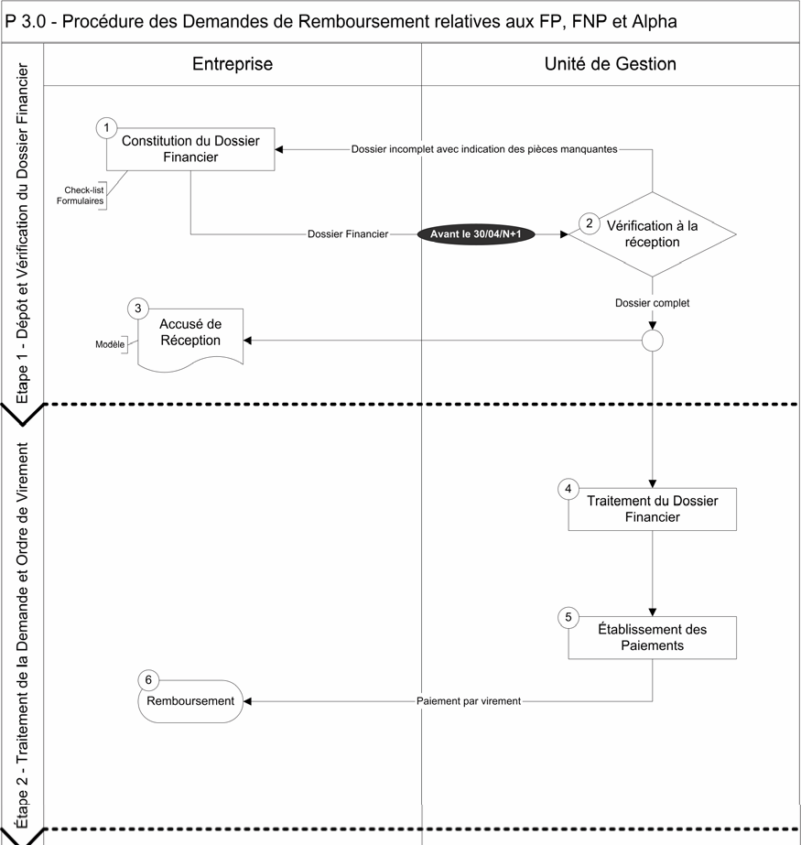
Validation par la CGE
Information de l’entreprise lors du virement bancaire.
Contrôle des dates, montants, signataires, éligibilités, plafonds de remboursement, formations internes et externes…..
-Fiche d’identification (Formulaire F1)
-Bilan de réalisation des formations avec CD
-Attestation bancaire du RIB
-fiches d’éligibilité des organismes de formation

